1월_정산내역서
네이버 프렌즈 어드민 > Comic > [시리즈] 매출 통계(이용권 포함) > [CP용] 정산내역서 > 내역 확인 후 세금계산서 정발행
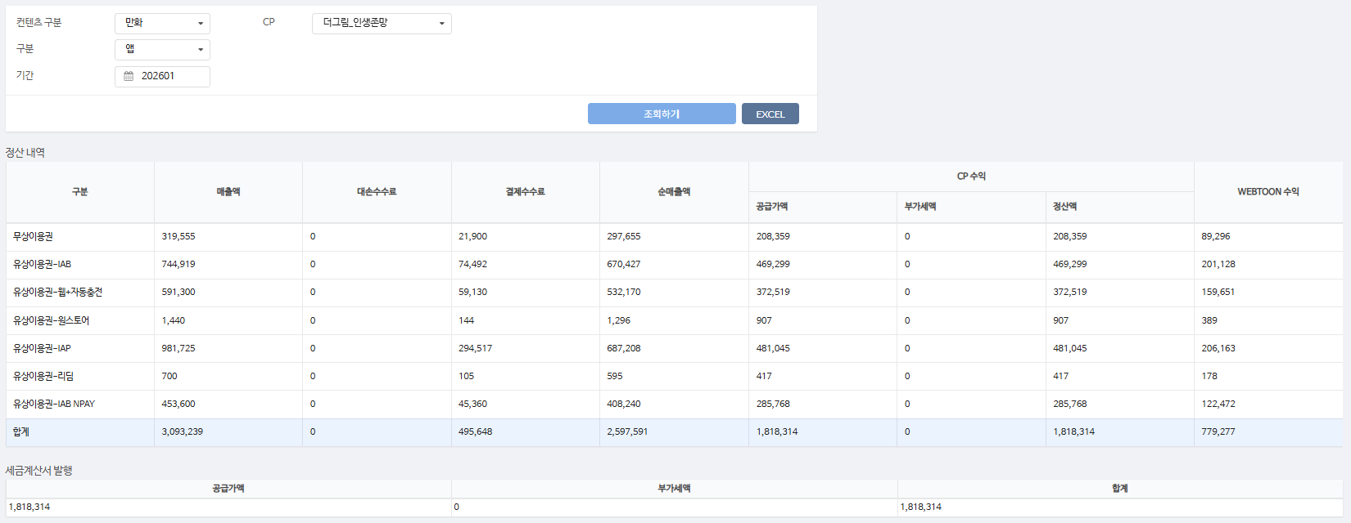
구분 | 매출액 | 대손수수료 | 결제수수료 | 순매출액 | CP 공급가액 | CP 부가세액 | CP 정산액 | WEBTOON 수익
무상이용권 | 319,555 | - | 21,900 | 297,655 | 208,359 | - | 208,359 | 89,296 | 7%
유상이용권-IAB | 744,919 | - | 74,492 | 670,427 | 469,299 | - | 469,299 | 201,128 | 10%
유상이용권-웹+자동충전 | 591,300 | - | 59,130 | 532,170 | 372,519 | - | 372,519 | 159,651 | 10%
유상이용권-원스토어 | 1,440 | - | 144 | 1,296 | 907 | - | 907 | 389 | 10%
유상이용권-IAP | 981,725 | - | 294,517 | 687,208 | 481,045 | - | 481,045 | 206,163 | 30%
유상이용권-리딤 | 700 | - | 105 | 595 | 417 | - | 417 | 178 | 15%
유상이용권-IAB NPAY | 453,600 | - | 45,360 | 408,240 | 285,768 | - | 285,768 | 122,472 | 10%
합계 | 3,093,239 | - | 495,648 | 2,597,591 | 1,818,314 | - | 1,818,314 | 779,277

구분 | 매출액 | 대손수수료 | 결제수수료 | 순매출액 | CP 공급가액 | CP 부가세액 | CP 정산액 | WEBTOON 수익
유상이용권-IAP | 9,840 | - | 2,952 | 6,888 | 4,822 | - | 4,822 | 2,066 | 30%
무상이용권 | 17,395 | - | 660 | 16,735 | 11,715 | - | 11,715 | 5,020 | 4%
유상이용권-웹+자동충전 | 59,300 | - | 5,930 | 53,370 | 37,359 | - | 37,359 | 16,011 | 10%
합계 | 86,535 | - | 9,542 | 76,993 | 53,896 | - | 53,896 | 23,097

총 합계 | 3,179,774 | - | 505,190 | 2,674,584 | 1,872,210 | - | 1,872,210 | 802,374

 | TRUE |  | TRUE | TRUE | TRUE | TRUE | TRUE

1월_세금계산서
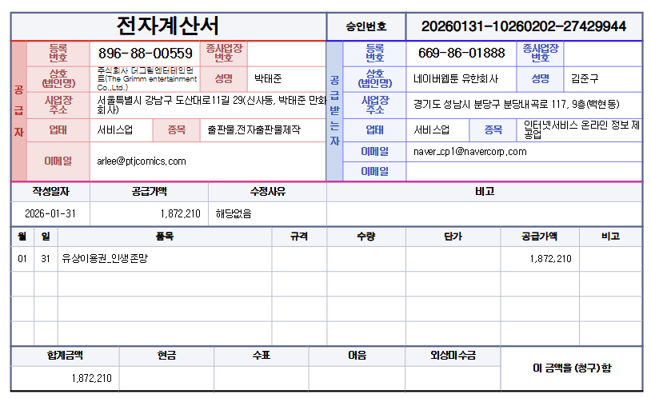

공급가액 | 부가세 | 합계
1,872,210 | - | 1,872,210
TRUE | TRUE | TRUE

